추천 알고리즘 이란
1. 추천 알고리즘 이란
- 추천이란 데이터를 통해서 고객에게 아직 소비하지 않은 상품 중 선호할 만한 것
- 추천 알고리즘은 크게

> 추천 알고리즘의 종류
(1) 협업 필터링(CF, Collaborative Filtering)
: 고객과 패턴이 유사한 사람들은 하나의 집단으로 보고 그 집단의 취향을 추천
(2) 내용 기반 필터링(CB, Content-Based filtering)
: 상품에 특징을 분석하여 유사한 상품을 추천
(3) 지식 기반 필터링(KB, Knowledge-Based filtering)
: 분야의 전문가의 도움을 받아 그 분야의 전체적인 지식 구조를 만들어 활용하는 방법
(4) 딥러닝 추천 기술(DL, Deep Learning)
: AI 기술(Deep Learning) 방법으로 고객과 상품의 특징을 수치화 하여 입력하고, 높은 선호도의 상품을 추천
(5) 하이브리드 기술(Hybrid)
: 위 기술 또는 다양한 기술을 두 가지 이상 혼합하여 추천해주는 방식
: 대부분의 Recommendation System이 여러 가지 기술을 혼합해서 사용함.
: YouTube(동영상 추천), Amazon(상품 추천), LinkedIn(직업, 회사 추천) 등에서 활용

2. Recommendation System
- Youtube, Netflix 추천 스템

> YouTube Recommendation System | > Netflix Recommendation System
: 크게 후보 생성(candidate generation)모델과 랭킹(ranking) 두 가지 모듈로 구성 | : 여러 알고리즘을 복합적으로 사용하여 영화를 추천
: 각 모듈에서 Deep Learning 기반 선호도 계산
[그림] System architecture | (1) 협업 필터링(CF, Collaborative Filtering)
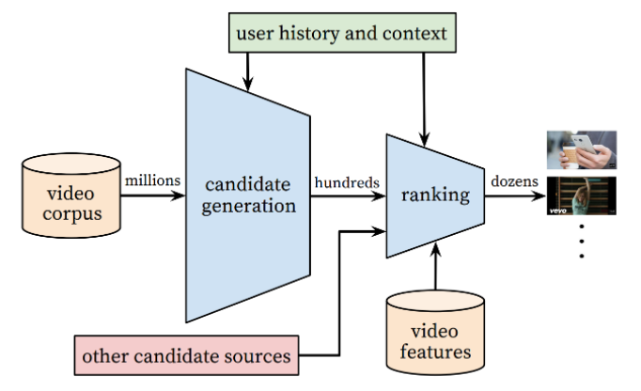
 | : User-Based, Item-Based 기반 영화 추천
 | * User-Based 추천
 | : 추천 타겟 고객 C와 비슷한 취향의 A 고객이 시청한 영화를 추천
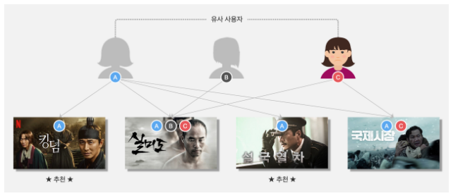

(1) Candidate generation
: 사용자가 시청한 영상, 검색, 영상과 고객 특성(age, gender...)을 벡터화 하여 embedding(하나의 연속형 벡터로 치환)후 | * Item-Based 추천
신경망(ReLU 활성함수 가지는 시경망 Layer)계산을 통해 n개의 영상을 추천 | : 추천 타겟 고객 C가 시청한 영화와 유사한(시청 고객이 얼마나 일치하는지) 영화 중 아직 시청하지 않은 영화를 추천
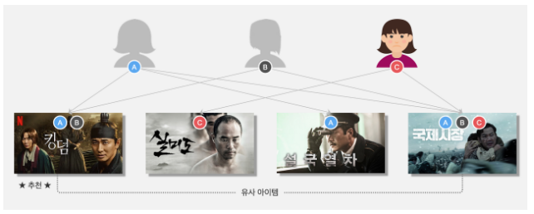
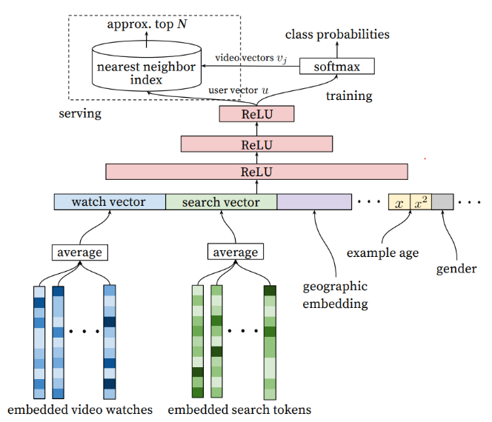
[그림] Candiate generation architecture

 | : 협업 필터링의 단점
 | ' 신규 유저, 신규 아이템의 경우 데이터가 부족해 정확한 추천이 어려움
 | ' 소수 인기 아이템에 관심이 집중될 경우 비인기 아이템은 추천 정보가 부족함
 | ' 따라서 잠재 모델, 콘텐츠 기반 알고리즘을 사용

 | (2) 잠재 모델 기반 알고리즘
 | : 항목 간 유사성 단순비교가 아닌 아이템에 내제된 잠재 모델의 패턴을 활용하는 방법
 | : 신규 고객은 선호 콘텐츠 장르에 대한 선호도를 신규 아이템은 전문가의 장르에 대한 점수를 등록

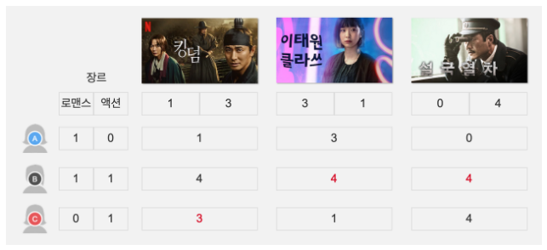

(2) Ranking
: Candidate generation 모델에서 생성된 영상들을 기반으로 더 많은 정보(시청 시간, 마지막 시청 시간 등)들을 input값으로 받아 추천 영상의 순위를 매긴다.

[그림] Ranking architecture
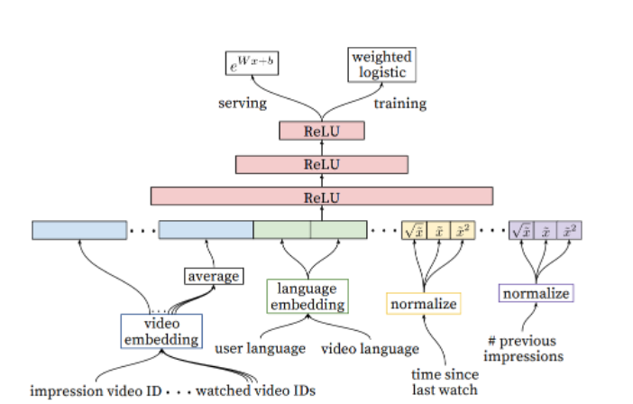

 | (3) 콘텐츠 기반 알고리즘
 | : 영화의 타이틀을 기반으로 국가, 배우, 장르 등 특성을 분류하여 프로파일을 생성
 | : 신규 타겟 고객이 좋아한 영화를 바탕으로 사용자 프로파일을 생성
 | : 두 프로파일을 비교하여 선호 영화를 추천

(3) 결론
: YouTube는 추천 영상을 통해 고객들을 더 오랫동안 유튜브에 머물 수 있도록 하고 있다.
: 추천 시스템을 2가지로 분리 하면서 추천 시간과 시스템 부하를 줄이고, 디버깅을 용이하게 하고 있다.

